Sheet1
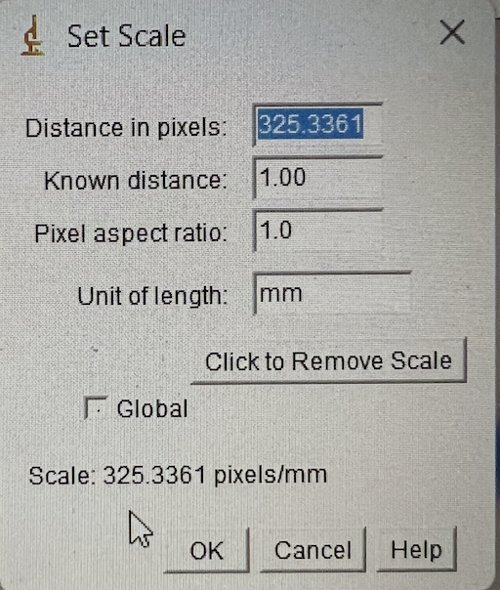
Versuch O4
Arbeitsplatz 1 |  |  |  |  |  |  |  |  |  |  |  |  |  |  |  |  | fsys theo
40mm korrektur bei lampe |  |  |  |  |  |  |  |  |  |  |  |  | Aufgabe 3 |  |  |  | 0.0048554733289
Aufgabe 1 | Linse 2 | L2 |  |  |  |  |  |  | Aufgabe 2 | Wir nutzen Linse 2 für die einstellung der kamera |  |  | Immer wieder verschieben des linsensystems und kamera bis es scharf ist, dann positionen aufschreiben und skalierung |  |  |  | 205.95314448
Position Lampe [mm] |  | Position Linse [mm] |  | di | Position Schirm [mm] | s [mm] | c[mm] | Brennweite: | 2f: [mm] |  | Position Linse: | Position Kamera: | Aufbau: Lampe - L1 - L2 - Kamera |  |  | Messungen 0.3mm
70 |  | a | b |  | 1300 | 1230 | 598 | 234.81626016 | 469.63252033 |  | 539.63252033 | 1009.2650407 | Pos Sys [mm] | Pos Kamera [mm] | Skalierung
0.07 |  | 387 | 985 |  | 1.3 | 1.23 | 0.598 | 0.23481626016 |  |  |  |  | 460 | 613 | 0.246
(mit korrektur) |  | 0.387 | 0.985 |  |  |  |  |  |  |  |  |  | 455 | 611 | 0.242
 |  |  |  |  |  |  |  |  |  |  |  |  | 450 | 610 | 0.238
 |  |  |  |  |  |  |  |  |  |  |  |  | 445 | 607 | 0.262
Linse 1 | L1 |  |  |  |  |  |  |  | Linse 1 |  |  |  | 440 | 607 | 0.266
Position Lampe [mm] |  | Position Linse [mm] |  |  | Position Schirm [mm] | s [mm] | c[mm] | Brennweite: | 2f: [mm] |  | Position Linse: | Position Kamera: | 435 | 606 | 0.266
70 |  | a | b |  | 1300 | 1230 | 904 | 141.39918699 | 282.79837398 |  | 352.79837398 | 635.59674797 | 430 | 605 | 0.283
(mit korrektur) |  | 225 | 1129 |  |  |  |  |  |  |  |  |  | 425 | 604 | 0.275
 |  |  |  |  |  |  |  |  |  |  |  |  | 420 | 603 | 0.279
 |  |  |  |  |  |  |  |  |  |  |  |  | 415 | 603 | 0.299
 |  |  |  |  |  |  |  |  |  |  |  |  | 410 | 604 | 0.303
 |  |  |  |  |  |  |  |  |  |  |  |  | 405 | 603 | 0.311
 |  |  |  |  |  |  |  |  |  |  |  |  | 400 | 604 | 0.307
 |  |  |  |  |  |  |  |  |  |  |  |  | 395 | 605 | 0.332
 |  |  |  |  |  |  |  |  |  |  |  |  | 390 | 605 | 0.336
 |  |  |  |  |  |  |  |  |  |  |  |  | 385 | 607 | 0.336
 |  |  |  |  |  |  |  |  |  |  |  |  | 380 | 610 | 0.352
 |  |  |  |  |  |  |  |  |  |  |  |  | 375 | 611 | 0.373
 |  |  |  |  |  |  |  |  |  |  |  |  | 370 | 613 | 0.389
 |  |  |  |  |  |  |  |  |  |  |  |  | 365 | 617 | 0.389
 |  |  |  |  |  |  |  |  |  |  |  |  | 360 | 620 | 0.406
 |  |  |  |  |  |  |  |  |  |  |  |  | 355 | 624 | 0.418
 |  |  |  |  |  |  |  |  |  |  |  |  | 350 | 629 | 0.43
 |  |  |  |  |  |  |  |  |  |  |  |  | 345 | 636 | 0.451
 |  |  |  |  |  |  |  |  |  |  |  |  | 340 | 643 | 0.467
 |  |  |  |  |  |  |  |  |  |  |  |  | 335 | 649 | 0.475
 |  |  |  |  |  |  |  |  |  |  |  |  | 330 | 657 | 0.496
 |  |  |  |  |  |  |  |  |  |  |  |  | 325 | 665 | 0.516
 |  |  |  |  |  |  |  |  |  |  |  |  | 320 | 676 | 0.537
 |  |  |  |  |  |  |  |  |  |  |  |  | 315 | 687 | 0.566
 |  |  |  |  |  |  |  |  |  |  |  |  | 310 | 701 | 0.594
 |  |  |  |  |  |  |  |  |  |  |  |  | 305 | 719 | 0.631
 |  |  |  |  |  |  |  |  |  |  |  |  | 300 | 738 | 0.668
 |  |  |  |  |  |  |  |  |  |  |  |  | 295 | 757 | 0.713
 |  |  |  |  |  |  |  |  |  |  |  |  | 290 | 781 | 0.746
 |  |  |  |  |  |  |  |  |  |  |  |  | 285 | 810 | 0.799
 |  |  |  |  |  |  |  |  |  |  |  |  | 280 | 843 | 0.853
 |  |  |  |  |  |  |  |  |  |  |  |  | 275 | 887 | 0.926
 |  |  |  |  |  |  |  |  |  |  |  |  | 270 | 929 | 0.988
 |  |  |  |  |  |  |  |  |  |  |  |  | 265 | 987 | 1.057

